電圧モード位相補償
 |  |  |  | https://analogista.jp/
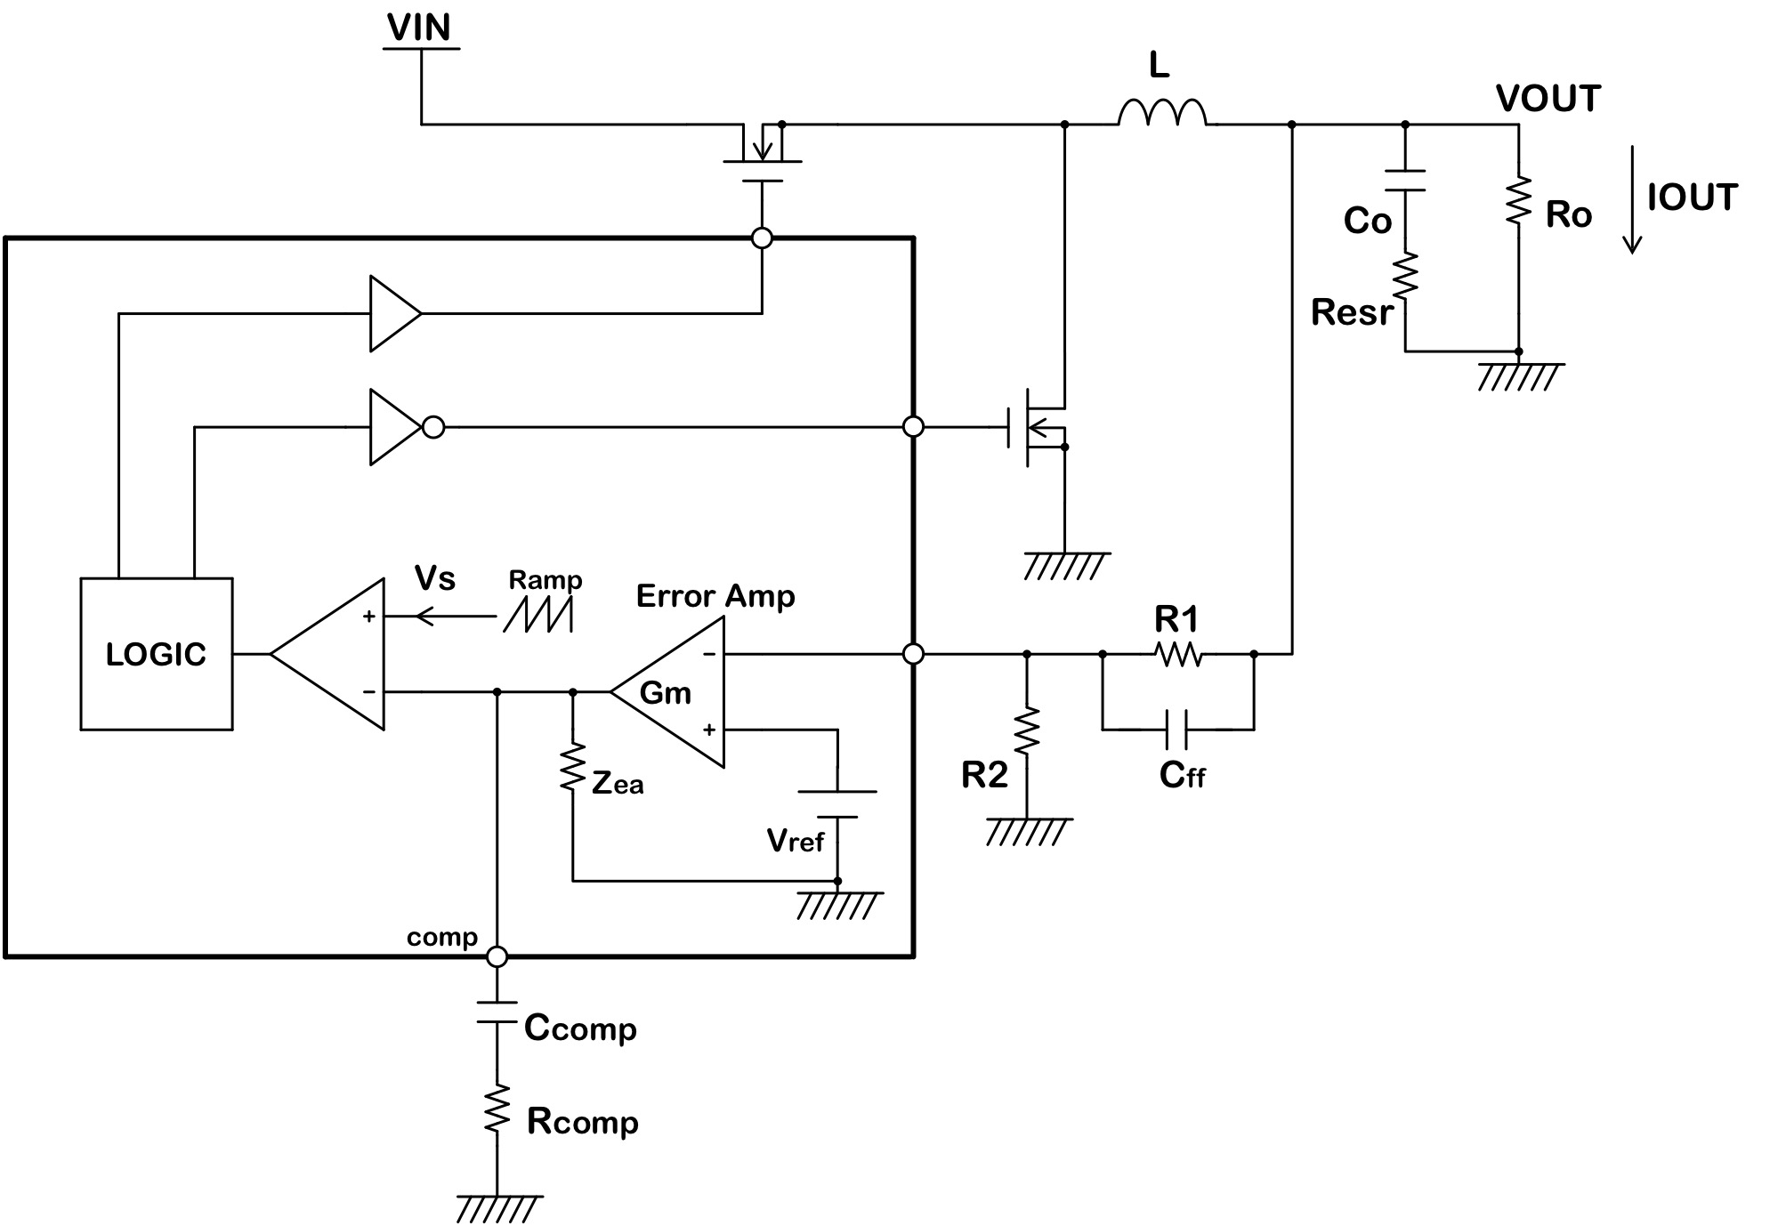
VIN | 12 | V | 入力電圧 |  | ゲイン計算
VOUT | 5 | V | 出力電圧 |  | 周波数 | エラーアンプ
IOUT | 2 | A | 出力電流 |  |  | 分子RE | 分子IM | 分母RE
Ro | 2.5 | Ω | 出力負荷抵抗 |  | 1 | 7466666666.7 | -9.6457541268E+11 | 1338933.3333
R1 | 52.5 | kΩ | フィードバック抵抗上側 |  | 2 | 7466666666.7 | -4.8228770634E+11 | 1338933.3333
R2 | 10 | kΩ | フィードバック抵抗下側 |  | 3 | 7466666666.7 | -3.2152513756E+11 | 1338933.3333
Cff | 220 | pF | R1と並列に接続するコンデンサ容量 |  | 4 | 7466666666.7 | -2.4114385317E+11 | 1338933.3333
Gea | 60 | dB | エラーアンプオープンループゲイン |  | 5 | 7466666666.7 | -1.9291508254E+11 | 1338933.3333
Gm_ea | 750 | uA/V | エラーアンプトランスコンダクタンス |  | 6 | 7466666666.7 | -1.6076256878E+11 | 1338933.3333
Zea | 1.333 | MΩ | エラーアンプ出力インピーダンス |  | 7 | 7466666666.7 | -1.3779648753E+11 | 1338933.3333
ΔVs | 1 | V | 内部ランプ信号の振幅 |  | 8 | 7466666666.7 | -1.2057192658E+11 | 1338933.3333
L | 10 | uH | コイルのインダクタンス |  | 9 | 7466666666.7 | -1.0717504585E+11 | 1338933.3333
Co | 50 | uF | 出力コンデンサ容量 |  | 10 | 7466666666.7 | -96457541268 | 1338933.3333
Resr | 2 | mΩ | 出力コンデンサのESR |  | 20 | 7466666666.7 | -48228770634 | 1338933.3333
Ccomp | 0.22 | uF | エラーアンプ出力コンデンサ容量 |  | 30 | 7466666666.7 | -32152513756 | 1338933.3333
Rcomp | 5.6 | kΩ | エラーアンプ出力抵抗 |  | 40 | 7466666666.7 | -24114385317 | 1338933.3333
 |  |  |  |  | 50 | 7466666666.7 | -19291508254 | 1338933.3333
計算結果 |  |  |  |  | 60 | 7466666666.7 | -16076256878 | 1338933.3333
Greg | 65.7 | dB | レギュレータ全体のオープンループゲイン |  | 70 | 7466666666.7 | -13779648753 | 1338933.3333
fpea | 0.543 | Hz | エラーアンプポール（1stポール） |  | 80 | 7466666666.7 | -12057192658 | 1338933.3333
fzea | 129 | Hz | エラーアンプゼロ |  | 90 | 7466666666.7 | -10717504585 | 1338933.3333
fzfb | 13,780 | Hz | R1とCffによるゼロ |  | 100 | 7466666666.7 | -9645754126.8 | 1338933.3333
fpo | 7,118 | Hz | LCフィルタの共振周波数 |  | 200 | 7466666666.7 | -4822877063.4 | 1338933.3333
fzo | 1,591,549 | Hz | 出力コンデンサESRによるゼロ |  | 300 | 7466666666.7 | -3215251375.6 | 1338933.3333
 |  |  |  |  | 400 | 7466666666.7 | -2411438531.7 | 1338933.3333
1 | 59.20666902 | 118.82811132
2 | 53.993310973 | 106.00877705
3 | 50.640078969 | 101.54608367
4 | 48.203234293 | 99.474454012
5 | 46.295480784 | 98.394257515
6 | 44.730059252 | 97.817173203
7 | 43.403778573 | 97.529676092
8 | 42.253865365 | 97.42383402
9 | 41.239363739 | 97.439276379
10 | 40.332099606 | 97.539609077
20 | 34.397968617 | 100.38906774
30 | 31.003247058 | 104.16724116
40 | 28.674714451 | 108.0603627
50 | 26.945600049 | 111.8803914
60 | 25.604428576 | 115.55175023
70 | 24.535559044 | 119.03749089
80 | 23.667798997 | 122.31987919
90 | 22.953659375 | 125.39282208
100 | 22.359640685 | 128.25784394
200 | 19.616570912 | 147.7057727
300 | 18.85054735 | 157.42064112
400 | 18.556080988 | 162.99775676
500 | 18.423089155 | 166.59712708
600 | 18.360358505 | 169.12469516
700 | 18.334009343 | 171.01243164
800 | 18.329264679 | 172.48925802
900 | 18.338889103 | 173.68687739
1000 | 18.359021417 | 174.68608847
2000 | 18.902316887 | 180.11782485
3000 | 19.960716633 | 182.57016915
4000 | 21.643563112 | 183.26172614
5000 | 24.262404122 | 181.04873467
6000 | 28.523331909 | 170.37785903
7000 | 33.808656011 | 121.54698119
8000 | 28.814786377 | 62.141025497
9000 | 23.422078262 | 47.811607196
10000 | 19.797418873 | 43.761501509
20000 | 5.9865907481 | 46.980506717
30000 | 0.68308910925 | 49.59565011
40000 | -2.7290753818 | 49.262571981
50000 | -5.3477568549 | 47.630980665
60000 | -7.5347404563 | 45.500496333
70000 | -9.4462127575 | 43.251086407
80000 | -11.16156899 | 41.064497694
90000 | -12.726265882 | 39.024074102
100000 | -14.168959531 | 37.162682802
200000 | -24.581859693 | 26.8556857
300000 | -31.164525529 | 24.287001967
400000 | -35.906671087 | 24.453905434
500000 | -39.573306494 | 25.769730317
...
 |  |  |  |  | 500 | 7466666666.7 | -1929150825.4 | 1338933.3333
 |  |  |  |  | 600 | 7466666666.7 | -1607625687.8 | 1338933.3333
Phase
 |  |  |  |  | 700 | 7466666666.7 | -1377964875.3 | 1338933.3333
 |  |  |  |  | 800 | 7466666666.7 | -1205719265.8 | 1338933.3333
 |  |  |  |  | 900 | 7466666666.7 | -1071750458.5 | 1338933.3333
 |  |  |  |  | 1000 | 7466666666.7 | -964575412.68 | 1338933.3333
 |  |  |  |  | 2000 | 7466666666.7 | -482287706.34 | 1338933.3333
 |  |  |  |  | 3000 | 7466666666.7 | -321525137.56 | 1338933.3333
 |  |  |  |  | 4000 | 7466666666.7 | -241143853.17 | 1338933.3333
Gain
...

